Var1
1 | Приведите пример супертипа сущности, не имеющего собственных экземпляров.
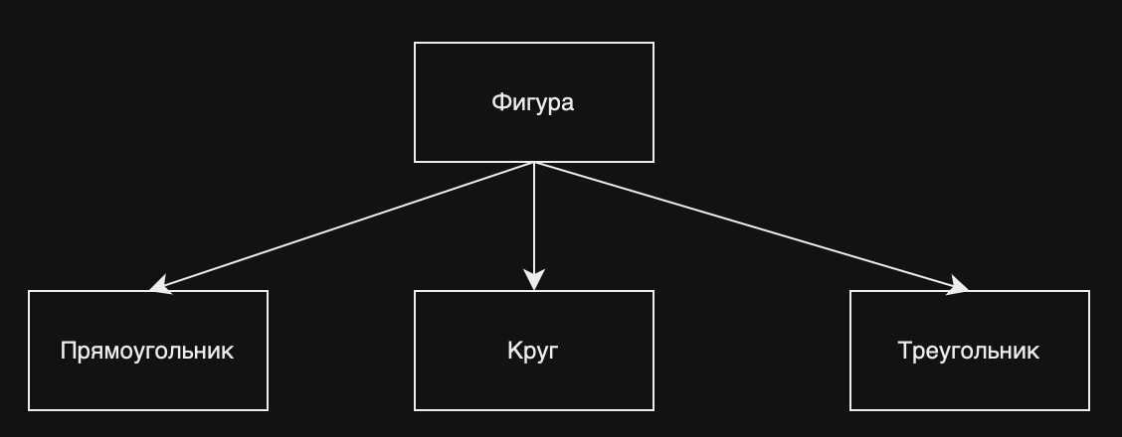

2 | Мобильный телефон может находится во взаимоисключающих связях с магазином, если он еще не продан, с пользователем,
 | если он уже куплен, и с сервисом, если он поломан и сдан в ремонт. Как избавиться от взаимоисключающих связей
 | при проектировании БД , хранящей информацию об экземплярах сущности "мобильный телефон"?
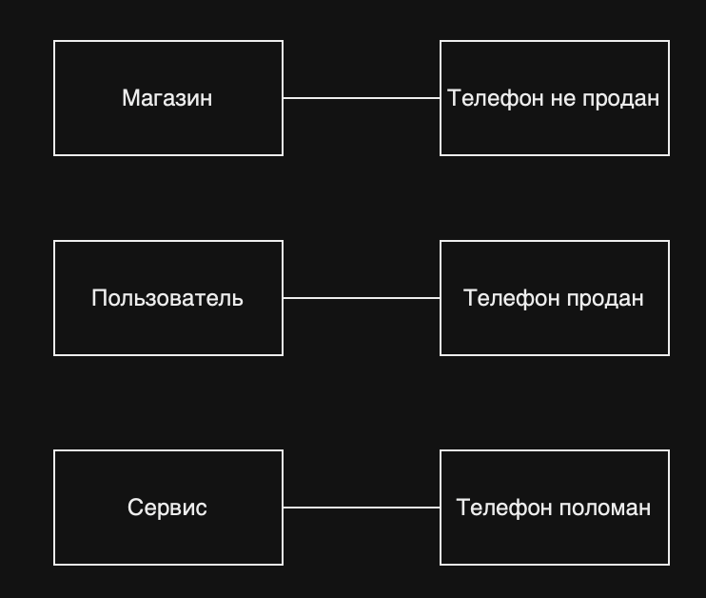

3 | Составьте диаграмму прецедентов для своего проекта. Дополните ею документацию.
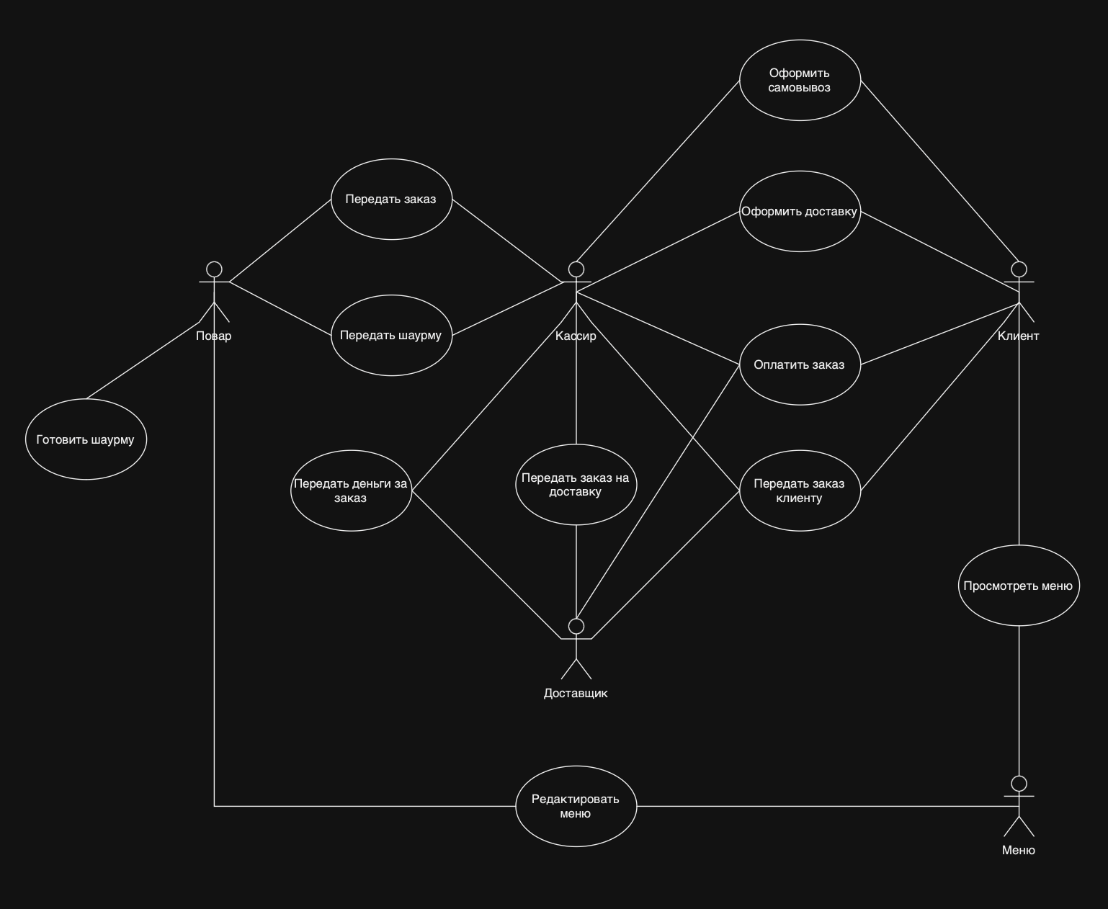

4 | Маша работает в отделе разработки в Департаменте ИТ, в котором также есть отдел тестирования и отдел поддержки. В компании, где работает Маша всего 4 департамента:
 | ИТ, финансы, кадры и маркетинг. Постройте диаграмму объектов для компании, в которой работает Маша.
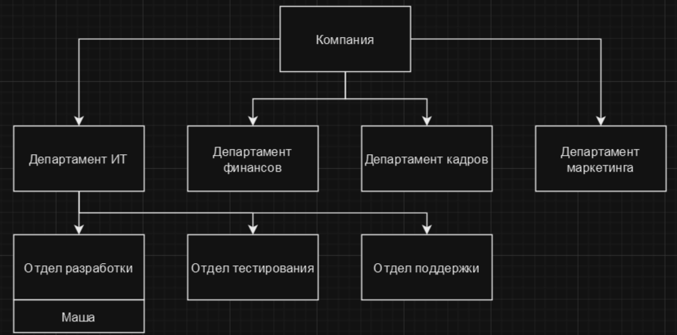

5 | Постройте диаграмы последовательностей и взаимодействия для кофемолки.

 |  | Диаграмма пользоваетелей | Диаграмма взаимодействия

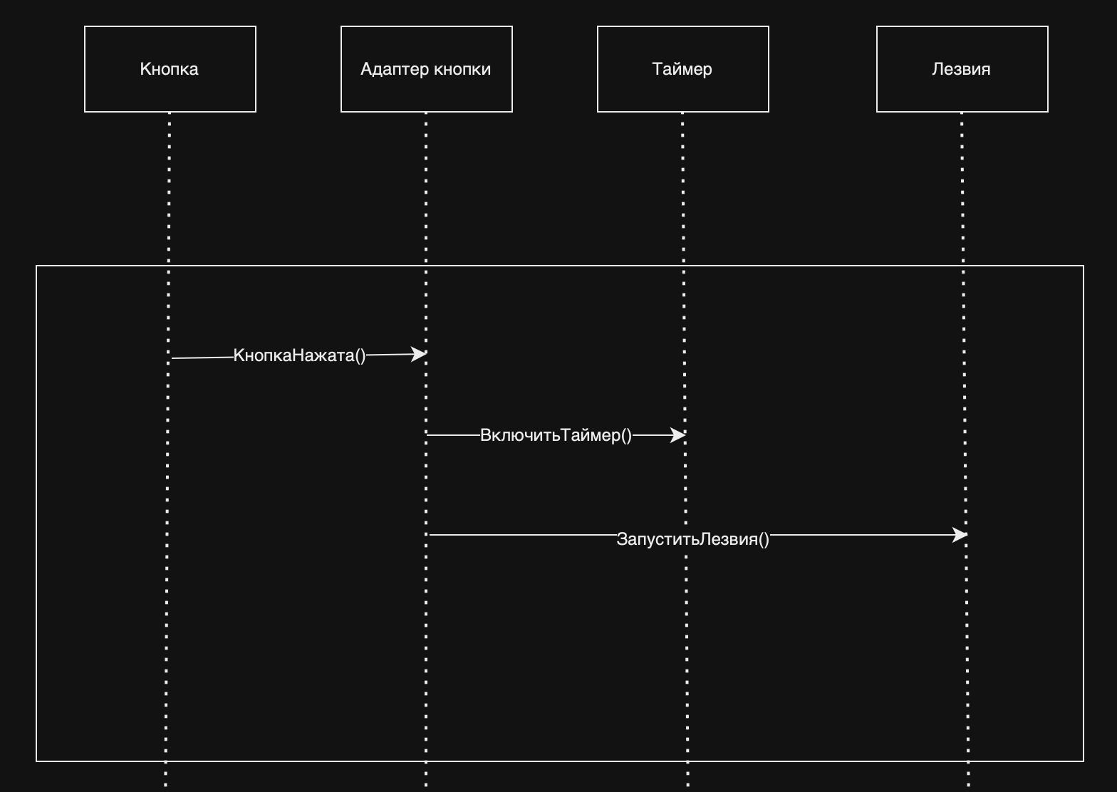
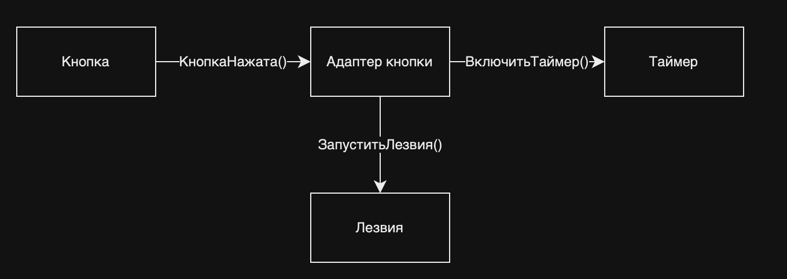

6 | Постройте диаграмму состояния для сдачи на водительские права.
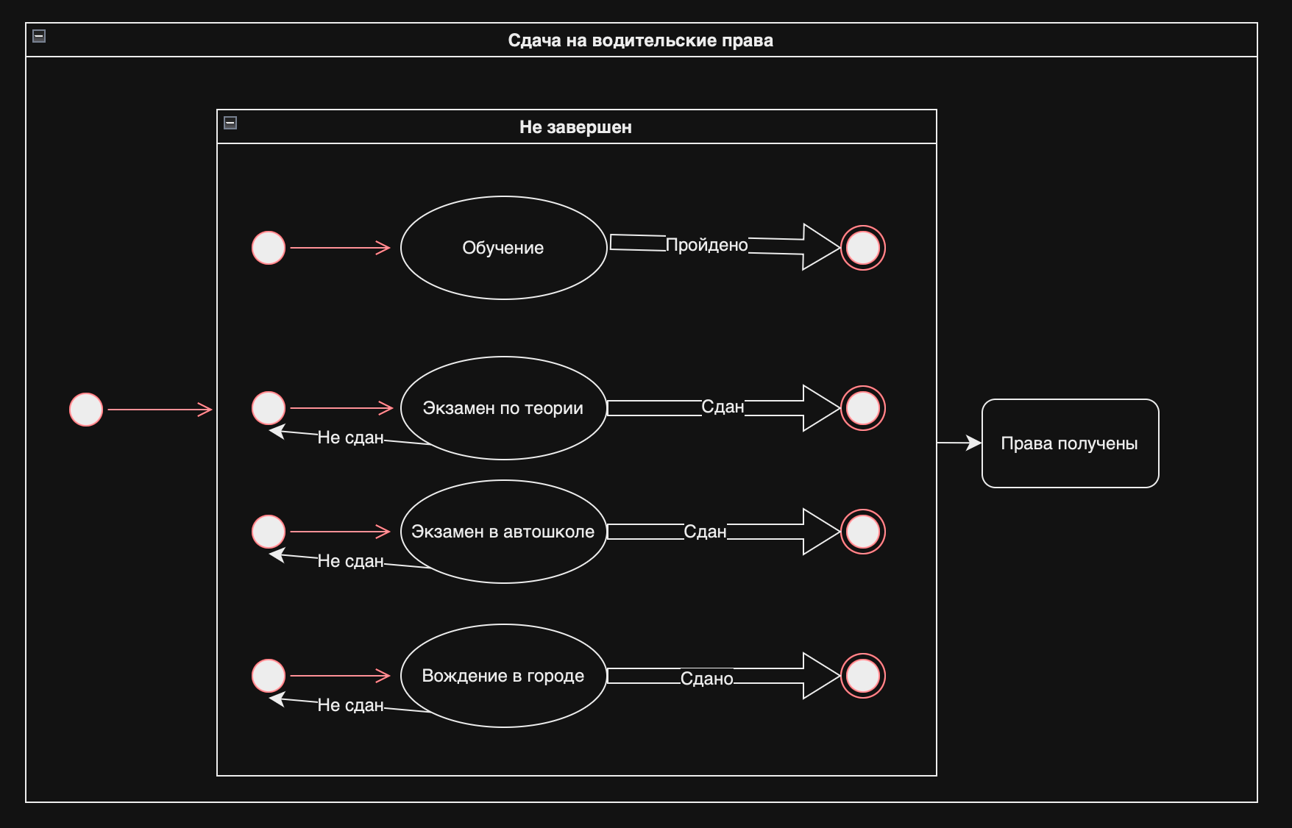

7 | Постройте диаграму активности для покупок продуктов в супермаркете по списку. Предусмотрите хотя бы два действия в параллель на каком-нибудь этапе.
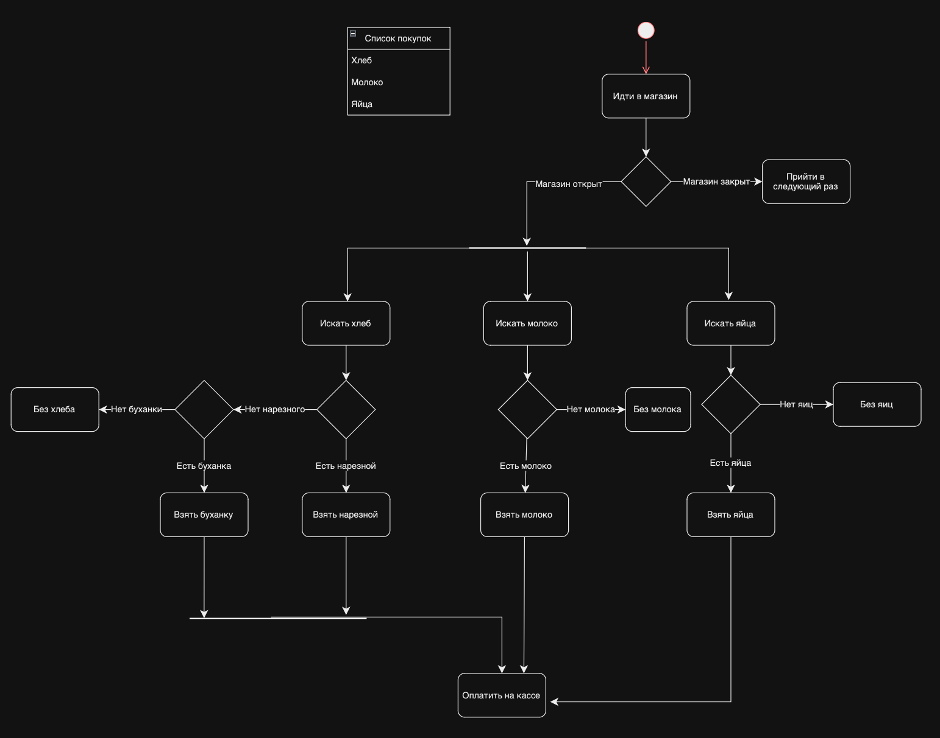

8 | Маша открыла бюро гадания Таро. У нее есть две штатные гадальщицы и 5 онлайн гаданий. Придумайте диаграмму классов для хранения информации о Машином бюро.
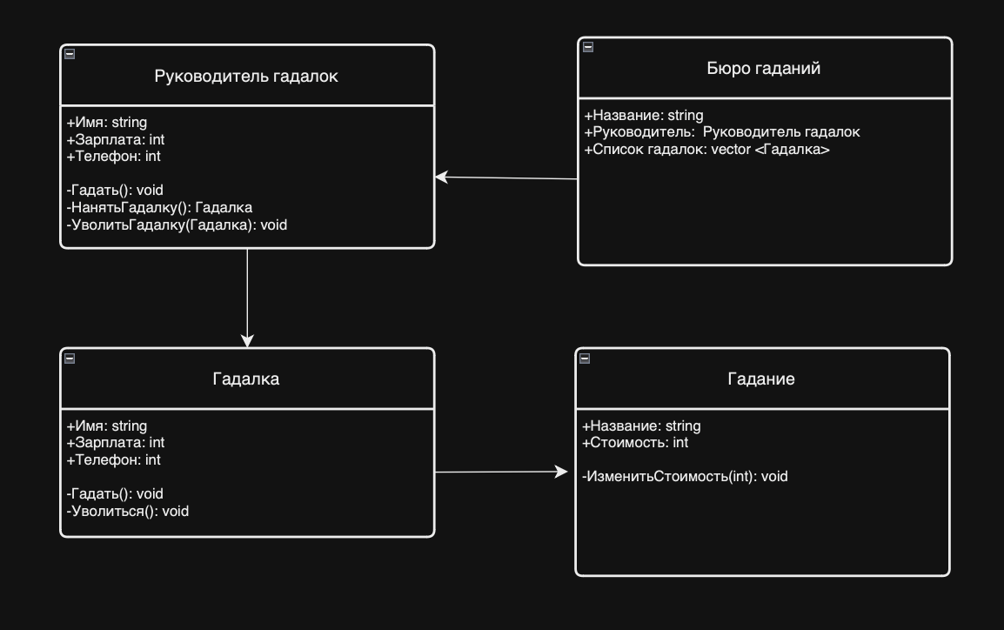

9 | Пусть дана диаграмма классов для водителей автомобилей и транспортных средств.
 | Напишите на языке OCL условие того, что водителю не может быть меньше 18 лет. Также напишите условие того, что автомобиль не может быть старше 30 лет.

 | context Водитель inv:
 | self.ВозрастВодителя>= 18

 | context Автомобиль inv:
 | self.ВозрастАвтомобиля<= 30

10 | Для предыдущей задачи перестройте диаграмму классов так, чтобы можно было написать условие того, что категория ТС должна соответствать категории прав.
 | Напишите это условие на OCL.

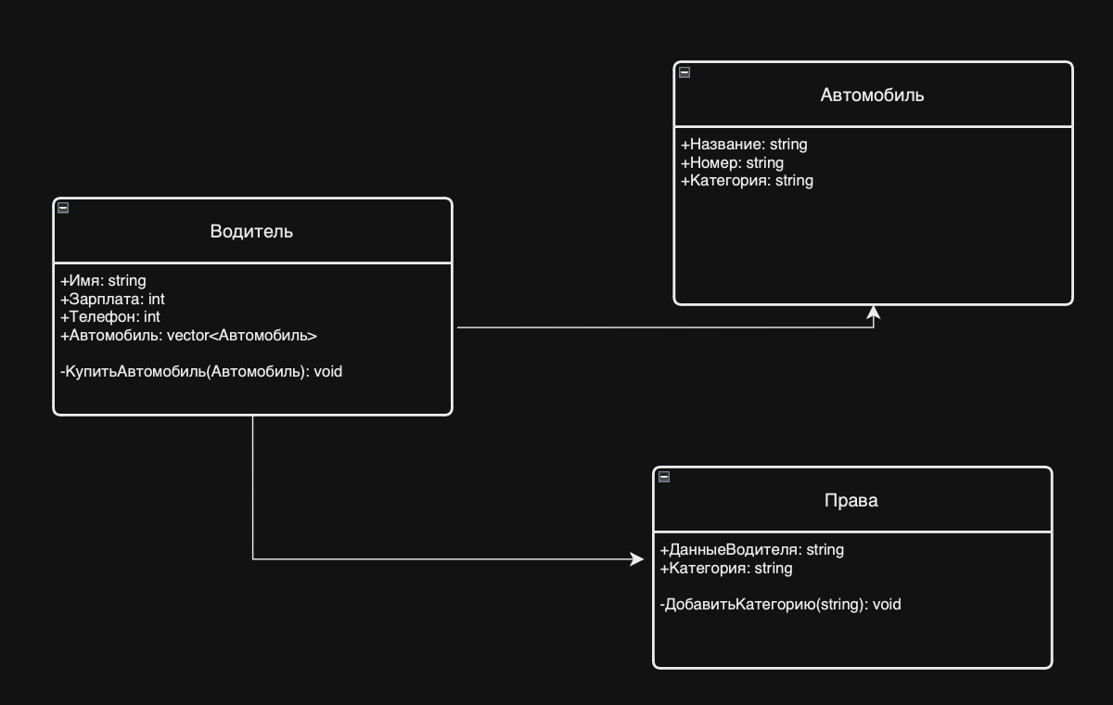
 |  |  |  | context Водитель inv:
 |  |  |  | self.Права.Категория == self.Автомобиль.Категория -> collect

